Problema 0
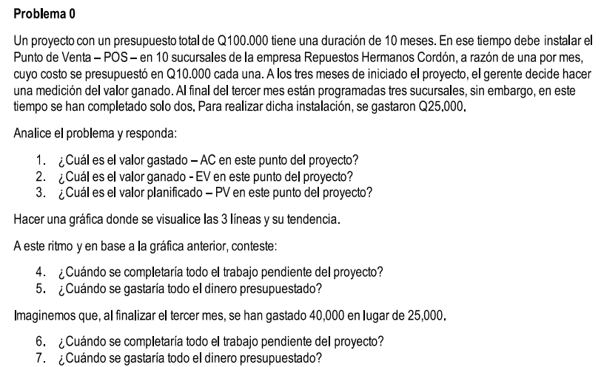

 |  |  | umbral de control

 |  |  | 10% | -> Me didas correctivas
 |  |  | Q10,000
Ejercicio de valor ganado

AL | 3er mes
AC= | Q25,000 | (lo real gastado)
PV= | Q30,000 | (3 sucursales planificadas)
EV= | Q20,000 | (2 sucursales entregadas)

 | Presupuesto | Q100,000
 | Duración | 10 meses
 | Gastos al mes | Q10,000

 | Mes | AC | PV | EV
 | 1 | 8333.33 | 10000.00 | 6666.67
 | 2 | 16666.67 | 20000.00 | 13333.33
 | 3 | 25000.00 | 30000.00 | 20000.00
 | 4 | 33333.33 | 40000.00 | 26666.67
 | 5 | 41666.67 | 50000.00 | 33333.33
 | 6 | 50000.00 | 60000.00 | 40000.00
 | 7 | 58333.33 | 70000.00 | 46666.67
 | 8 | 66666.67 | 80000.00 | 53333.33
 | 9 | 75000.00 | 90000.00 | 60000.00
 | 10 | 83333.33 | 100000.00 | 66666.67
 | 11 | 91666.67 |  | 73333.33
 | 12 | 100000.00 |  | 80000.00
 | 13 |  |  | 86666.67
 | 14 |  |  | 93333.33
 | 15 |  |  | 100000.00
 | AC | PV | EV
1 | 8333.33 | 10000.00 | 6666.67
2 | 16666.67 | 20000.00 | 13333.33
3 | 25000.00 | 30000.00 | 20000.00
4 | 33333.33 | 40000.00 | 26666.67
5 | 41666.67 | 50000.00 | 33333.33
6 | 50000.00 | 60000.00 | 40000.00
7 | 58333.33 | 70000.00 | 46666.67
8 | 66666.67 | 80000.00 | 53333.33
9 | 75000.00 | 90000.00 | 60000.00
10 | 83333.33 | 100000.00 | 66666.67
11 | 91666.67 |  | 73333.33
12 | 100000.00 |  | 80000.00
13 |  |  | 86666.67
14 |  |  | 93333.33
15 |  |  | 100000.00

Respuestas
1) El valor gastado es Q25,000 para el tercer mes
2) El valor ganado es Q20,000 para el tercer mes
3) El valor planificado es Q30,000 para el tercer mes
4) Tomando en cuenta el ritmo del valor gastado, el proyecto se terminará en el mes 12
5) En el mes 12
6) El trabajo pendiente se completará en el mes 15
7) El dinero presupuestado se gastará al comenzar el mes 8

3er mes
Q40,000 | (lo real gastado)
Q30,000 | (3 sucursales planificadas)
Q20,000 | (2 sucursales entregadas)

Mes | AC
1 | 13333.33
2 | 26666.67
3 | 40000.00
4 | 53333.33
5 | 66666.67
6 | 80000.00
7 | 93333.33
7.5 | 100000.00
8 | 106666.67
9 | 120000.00
10 | 133333.33
11 | 146666.67
12 | 160000.00

Problema 1


MES | GASTO MENSUAL | GASTO ACUMULADO | GASTO REAL | VALOR GANADO
0 |  | 0 | 0 | 0
1 | Q4,000.00 | Q4,000.00
2 | Q4,000.00 | Q8,000.00 | Q6,000.00 | Q6,600.00
3 | Q4,000.00 | Q12,000.00
4 | Q4,000.00 | Q16,000.00
5 | Q4,000.00 | Q20,000.00

 | GASTO ACUMULADO | GASTO REAL | VALOR GANADO
0 | Q- | 0 | 0
1 | Q4,000.00
2 | Q8,000.00 | 6000 | 6600
3 | Q12,000.00
4 | Q16,000.00
5 | Q20,000.00

Problema 2
Valor Planificado (PV) | 66666.666667
Valor Gastado Real (AC) | 64000
Porcentaje de trabajo completado | 0.45
Valor Ganado (EV) | 45000

Mes | Valor Planificado | Valor Gastado | Valor Ganado
0 | 0 | 0 | 0
1 | $8,333.33
2 | $16,666.67
3 | $25,000.00
4 | $33,333.33
5 | $41,666.67
6 | $50,000.00
7 | $58,333.33
8 | $66,666.67 | $64,000.00 | $45,000.00
9 | $75,000.00
10 | $83,333.33
11 | $91,666.67
12 | $100,000.00
EVM Chart - Problema 2
 | Valor Planificado | Valor Gastado | Valor Ganado
0 | $0.00 | 0 | 0
1 | $8,333.33
2 | $16,666.67
3 | $25,000.00
4 | $33,333.33
5 | $41,666.67
6 | $50,000.00
7 | $58,333.33
8 | $66,666.67 | 64000 | 45000
9 | $75,000.00
10 | $83,333.33
11 | $91,666.67
12 | $100,000.00

Problema 3
Valor Planificado (PV) | 250
Valor Gastado Real (AC) | 400
Porcentaje de trabajo completado | 0.6
Valor Ganado (EV) | 300

Mes | Valor Planificado | Valor Gastado | Valor Ganado
0 | 0 | 0 | 0
1 | 250 | 400 | 300
2 | 500
EVM Chart - Problema 3
 | Valor Planificado | Valor Gastado | Valor Ganado
0 | 0 | 0 | 0
1 | 250 | 400 | 300
2 | 500

Problema 4
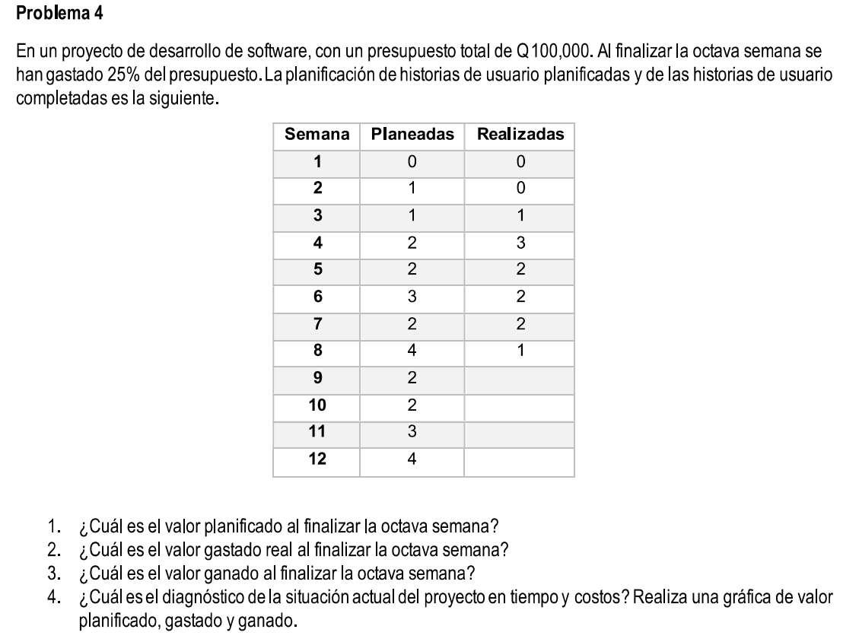

Semana | Gasto Acumulado | Planeadas Acumuladas | Planeadas
0 | 0 | 0
1 | Q- | 0 | 0
2 | Q3,846.15 | 1 | 1
3 | Q7,692.31 | 2 | 1
4 | Q15,384.62 | 4 | 2
5 | Q23,076.92 | 6 | 2
6 | Q34,615.38 | 9 | 3
7 | Q42,307.69 | 11 | 2
8 | Q57,692.31 | 15 | 4
9 | Q65,384.62 | 17 | 2
10 | Q73,076.92 | 19 | 2
11 | Q84,615.38 | 22 | 3
12 | Q100,000.00 | 26 | 4

Realizadas Acumuladas | Realizadas | Valor Ganado | Valor Gastado Real
 |  | 0 | 0
0 | 0 | Q-
0 | 0 | Q-
1 | 1 | Q3,846.15
4 | 3 | Q15,384.62
6 | 2 | Q23,076.92
8 | 2 | Q30,769.23
10 | 2 | Q38,461.54
11 | 1 | Q42,307.69 | Q25,000.00

Costo de historia | Q3,846.15

 | Gasto Acumulado | Valor Ganado | Valor Gastado Real
0 | Q- | Q- | Q-
1 | Q- | Q-
2 | Q3,846.15 | Q-
3 | Q7,692.31 | Q3,846.15
4 | Q15,384.62 | Q15,384.62
5 | Q23,076.92 | Q23,076.92
6 | Q34,615.38 | Q30,769.23
7 | Q42,307.69 | Q38,461.54
8 | Q57,692.31 | Q42,307.69 | Q25,000.00
9 | Q65,384.62
10 | Q73,076.92
11 | Q84,615.38
12 | Q100,000.00

